8.2
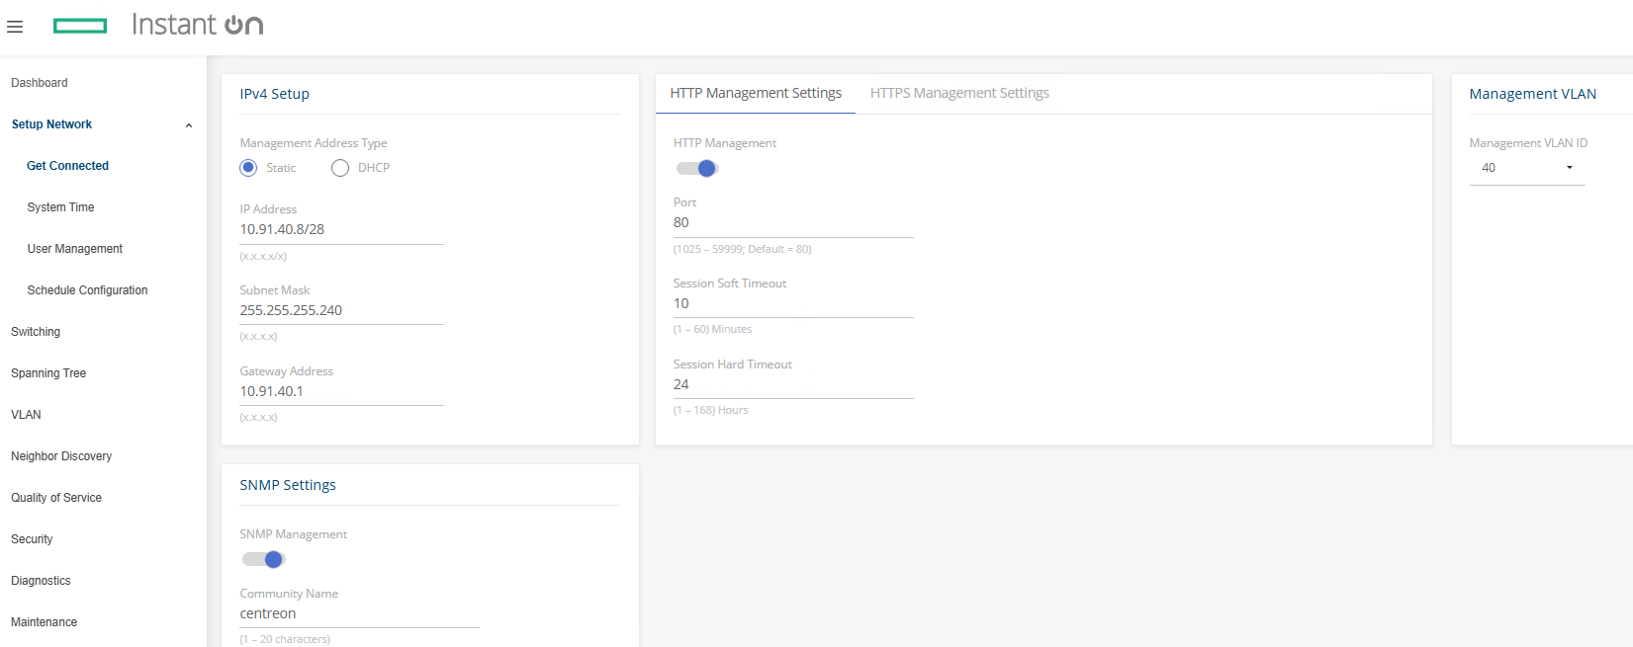
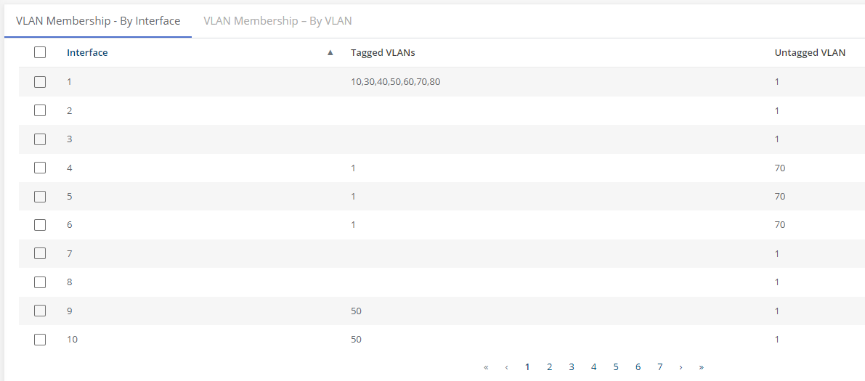
8.2. Conception et Configuration Switching (LAN)

 | Config:

